1 架構モデルの作成
1 架構モデルの作成（スパン・階高）

■ 図 1 2 階建て仮想建物の架構モデル
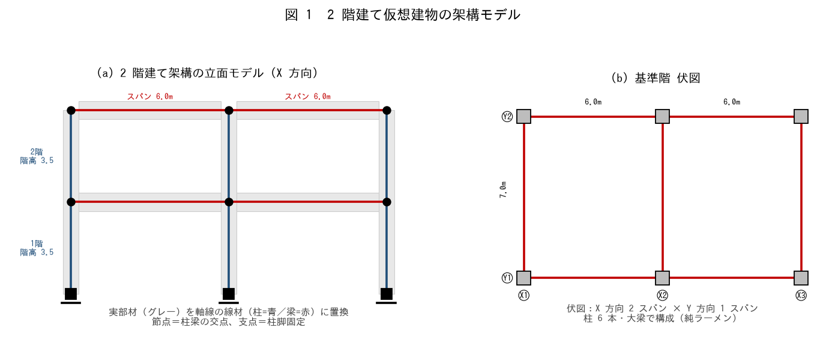

■ 問題 1 モデル化の基本（穴埋め）
架構モデルでは、実部材を断面の【 ① 】を通る線材に置き換える（線材置換）。柱梁の交点を【 ② 】、柱脚を【 ③ 】（固定またはピン）とする。スパンは柱の【 ④ 】間距離、階高は床から床までの高さで取る。

■ 問題 2 節点・部材の数え上げ
図 1(a) の X 方向 2 スパン・2 階建てラーメンについて答えよ。

項目 | 数（記入）
節点数（柱脚含む）
柱の本数（1 構面）
大梁の本数（1 構面）
支点（柱脚）数

■ 問題 3 立面と伏図
(1) 立面モデル（X 方向）と伏図（平面）の役割の違いを述べよ。(2) この建物を X 方向・Y 方向それぞれで解析する理由（方向ごとに剛性・耐力が異なる）を 1 行で。

■ 問題 4 境界条件
柱脚を『固定』とするか『ピン』とするかで、柱の曲げモーメント分布がどう変わるか。直接基礎で基礎梁が堅固なら通常どちらか。

2 標準部材剛性
2 断面形状に対する標準部材剛性

■ 図 2 I → K → 剛比
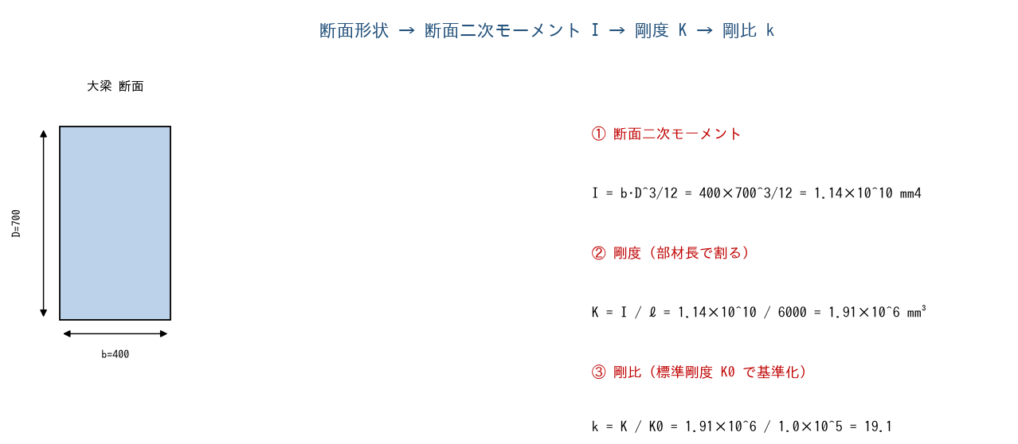

■ 問題 1 断面二次モーメント I
各部材の I = b·D³/12 を計算せよ（有効数字 3 桁）。

部材 | 断面 b×D | I = b·D³/12（記入）
柱 C | 600×600
大梁 G | 400×700
小梁 B | 300×500

■ 問題 2 剛度 K
K = I / ℓ（ℓ：部材長）。柱は階高 h=3500、大梁はスパン L=6000 として剛度を求めよ。

部材 | I | ℓ | K = I/ℓ（記入）
柱 C | 1.08×10^10 | 3500
大梁 G | 1.14×10^10 | 6000

■ 問題 3 剛比 k
標準剛度 K0=1.0×10⁵ mm³ で基準化した剛比 k=K/K0 を求めよ。剛比は D 値法（層せん断力の柱への配分）等で使う相対値であることも述べよ。

部材 | K | k = K/K0（記入）
柱 C | 3.09×10^6
大梁 G | 1.91×10^6

■ 問題 4 剛比の意味
柱の剛比が梁より大きい（この例で kc=30.9 > kg=19.1）と、節点の回転拘束や層せん断力配分にどう影響するか。『標準剛度 K0』は絶対値でなく相対比を出すための基準値である点も述べよ。

3 剛度増大率
3 床・壁の取り付きによる剛度増大率 φ

■ 図 3 スラブ付き大梁の剛度増大率
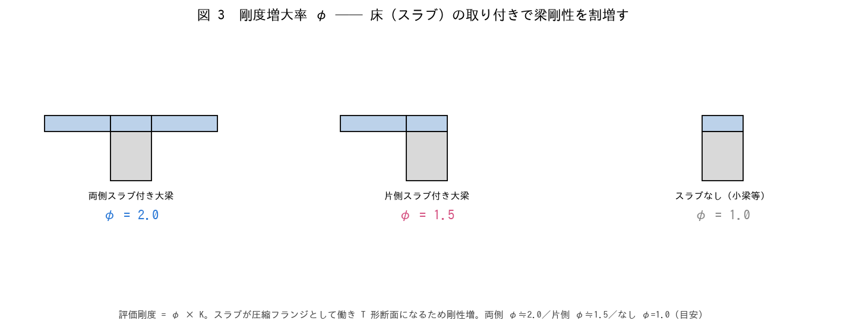

■ 問題 1 剛度増大率とは
大梁にスラブ（床）が取り付くと、スラブが圧縮フランジとして働き【 ① 】形断面となって曲げ剛性が増す。この割増しを剛度増大率 φ という。評価剛度 = φ × K で入力する。

■ 問題 2 φ の設定
部材・条件 | 剛度増大率 φ | 評価剛度（K に対し）
両側スラブ付き大梁 | 2.0 | 2.0×K
片側スラブ付き大梁 | 1.5 | 1.5×K
スラブなし（独立小梁） | 1.0 | 1.0×K

問題 2 の大梁 G（K=1.91×10⁶）について、両側スラブ付きの評価剛度を求めよ。φ を見込まない場合と比べ剛度は何倍か。

■ 問題 3 なぜ φ を見込むか
剛度増大率を見込まない（φ=1.0 のまま）と、梁剛性を過小評価する。その結果、① 柱への応力配分 ② 建物の変形・固有周期 がどちらにずれるか説明せよ。

■ 問題 4 壁の取り付き
梁に腰壁・垂れ壁、柱に袖壁が取り付く場合も剛性が増す。ただし床（スラブ）の増大率 φ とは別に、壁は『剛域』として扱うことが多い（次シート）。剛度増大率（φ）と剛域の違いを 1 行で。

4 剛域の設定
4 袖壁・パラペットの取り付きによる剛域

■ 図 4 接合部剛域＋袖壁・パラペット
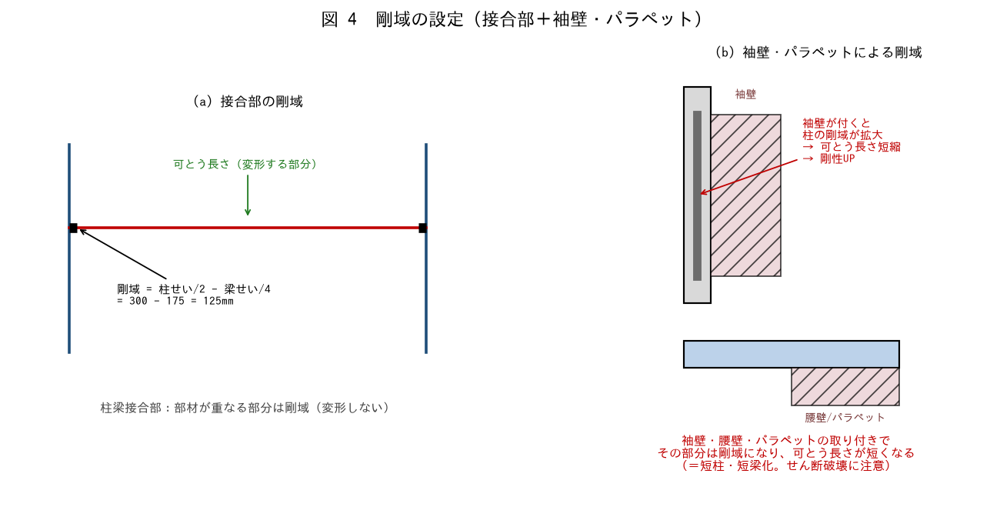

■ 問題 1 接合部剛域の計算
柱 600 角・大梁せい 700 の接合部。剛域端は「フェイスから部材せいの 1/4 内側」とする。梁の剛域長・柱の剛域長を求めよ。

項目 | 式 | 値（記入）
梁の剛域長（片側） | 柱せい/2 − 梁せい/4 = 300 − 175
柱の剛域長（片側） | 梁せい/2 − 柱せい/4 = 350 − 150

■ 問題 2 袖壁付き柱の剛域
柱に袖壁（出 800mm）が取り付くと、柱の剛域が袖壁の分だけ拡大し、可とう長さ（変形する部分）が短くなる。(1) 剛性はどうなるか（増／減）。(2) 副作用として何に注意するか（短柱化＝せん断破壊）。

■ 問題 3 パラペット・腰壁付き梁
梁に腰壁・パラペット（せい 900mm）が付くと、梁の剛域が上下に拡大する。最上階のパラペット付き梁・腰壁付き梁で剛域を見落とすと、梁剛性・応力をどう誤るか述べよ。

■ 問題 4 剛域を無視 vs 過大評価
(1) 袖壁・腰壁の剛域を無視すると、剛性を過小評価し変形・周期を過大に見積もる。(2) 一方、雑壁の剛域を全部見込むと、短柱・短梁が生じて特定部材にせん断力が集中する。実務では『剛性は見込み、短柱化は耐震スリットで回避』等の方針を決めることを述べよ（No.1-4 耐震スリット教材参照）。

